Titulinis
 | JAUNUČIŲ IR VAIKŲ LENGVOSIOS ATLETIKOS VARŽYBOS

,,AUKŠTAITIJOS TAURĖ 2017" BIRŽŲ IR KĖDAINIŲ ETAPAS ( IV etapas)



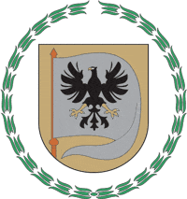


2017 m. gegužės mėn. 24 d.

Biržai, jaunimo stadionas (Basanavičiaus g. 69A)

Varžybų vyr. teisėjas |  | Viktoras Bagamolovas
Varžybų vyr. sekretorius |  | Simas Strelcovas

